编辑器-客户端模式
 | ！！！纯客户端是在收到服务器消息的时候才创建的

创建时机
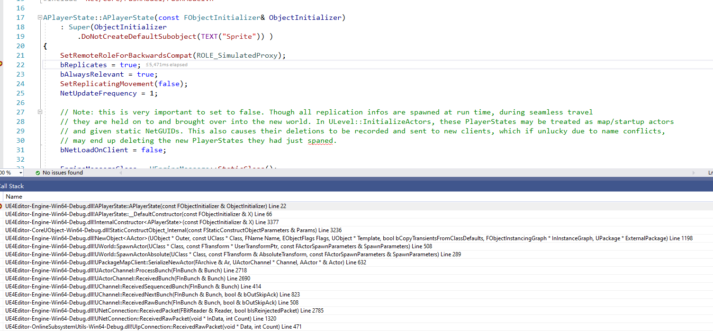
 | 收到DS的消息后创建

 | 和PlayerController绑定时机
 |  | 通过DS的消息，直接绑定的

编辑器-DS模式
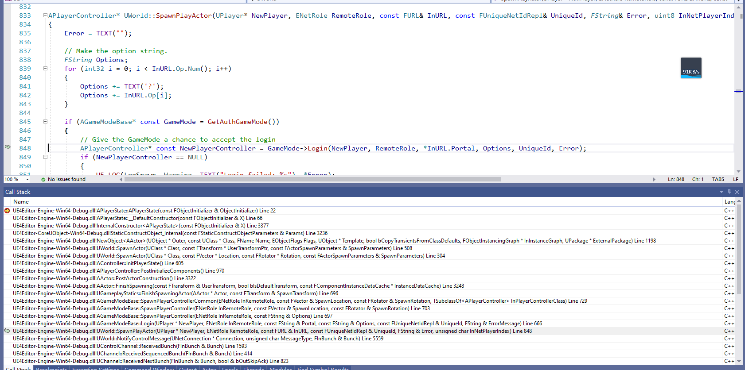
 | ！！！
 | ！！！不能发生在Loadmap时，因为DS上面创建PlayerController是收到JOIN消息触发的
 |  | 主要是和PlayerController绑定的，在PlayerController的PostInitializeComponents里创建并初始化

创建流程
 | 收到客户端Join消息包
 |  | case NMT_Join: |  |  |  |  | ！！！新的Player登录
 |  |  | 创建PlayerController
 |  |  | Connection->PlayerController = SpawnPlayActor( Connection, ROLE_AutonomousProxy, InURL, Connection->PlayerId, ErrorMsg );

 |  | 创建PC的流程 |  | ！！！
 |  | APlayerController* UWorld::SpawnPlayActor(UPlayer* NewPlayer, ENetRole RemoteRole, const FURL& InURL, const FUniqueNetIdRepl& UniqueId, FString& Error, uint8 InNetPlayerIndex)
 |  |  | 创建PC
 |  |  | APlayerController* const NewPlayerController = GameMode->Login(NewPlayer, RemoteRole, *InURL.Portal, Options, UniqueId, Error);
 |  | APlayerController* AGameModeBase::Login(UPlayer* NewPlayer, ENetRole InRemoteRole, const FString& Portal, const FString& Options, const FUniqueNetIdRepl& UniqueId, FString& ErrorMessage)
 |  |  | 创建PC
 |  |  | APlayerController* const NewPlayerController = SpawnPlayerController(InRemoteRole, Options);
 |  |  |  | void APlayerController::PostInitializeComponents()
 |  |  |  |  | if ( !IsPendingKill() && (GetNetMode() != NM_Client) )
 |  |  |  |  |  | 创建对应的PlayerState |  | ！！！非Client下创建，Client下是需要DS同步的
 |  |  |  |  |  | InitPlayerState();

 |  |  | 创建对应的PAWN之类的，
 |  |  | ErrorMessage = InitNewPlayer(NewPlayerController, UniqueId, Options, Portal);

